建议
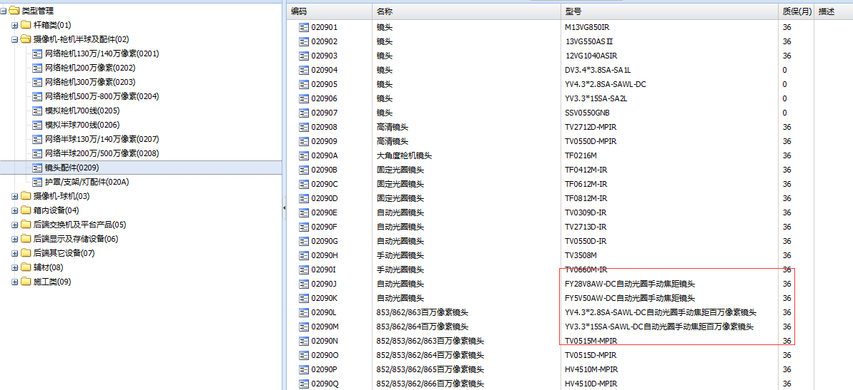
1：打印条码中，把品名加进去，因为信息太简单了，很难记住这个型号属于什么，同时去掉"宁波东望"，型号等字，或者把这个变小
2:在录入品名时，别把"国内标配"，“接收端”，"发送端"放在型号里，要放也可以放在品名里，或者放在"描述"字段里
3：测试型号或名称太长的时候怎么处理，自动换行，经过测试会自动换行
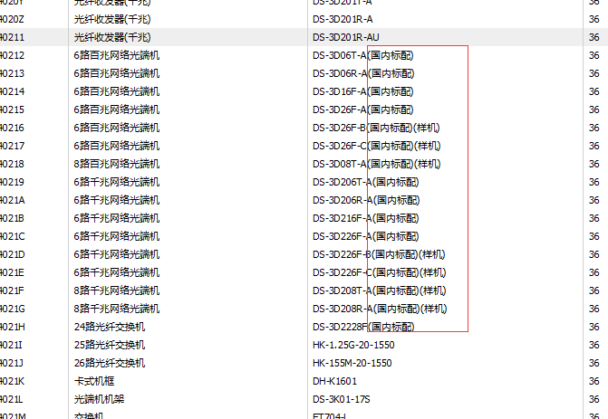
型号里的中文字问题

型号修改，和以前的订单或打印的条码不一样了
品名一旦建立 ，并且被订单引用过后，就不准修改

